Matriz de Escenarios de Prueba
Matriz de Escenarios de Prueba

ID CASO DE USO | CASO DE PRUEBA | CARACTERÍSTICAS RELEVANTES | VALORES A CONSIDERAR | COMPONENTE AFECTADO | ENTRADA | SALIDA | COMENTARIOS
US001-1 | Validacion Complemento Correcta sin pagos pendientes por validar. | Se realiza la validacion correcta con facturas sin pagos pendientes por validar. | Estatus Hold facturas no pagadas. Pagos en estatus 0 o 3. Proveedor en Reporte exclusion. | ValidationPaymentsAPBiz->BpelValidateAttachmentsAP | • Proveedor en Reporte REPSE 100. • Reporte OTBI sin Pagos con estatus en 0 (error). • Reporte OTBI con facturas no pagadas con Hold "N". • No Existe en Reporte de Exclusion. | Succeeded
US001-2 | Notificacion suspensión de Pagos | La Prueba debe Realizar la retencion de las facturas no pagadas del proveedor , cuando se realiza el envio de notifiaciones de suspencion. | Para esta prueba partimos te un escenario donde tenemos Facturas no pagadas con plazos retenidos. No se debe contar con mas pagos en estatus 0 o 3. No debe estar el proveedor en la lista de Exclusion | ValidationPaymentsAPBiz->BpelSendPaymentsAP | • Proveedor en Reporte REPSE 100. • Reporte OTBI sin Pagos con estatus en 0 (error). • Reporte OTBI con facturas no pagadas con Hold "N". • No Existe en Reporte de Exclusion. | Succeeded
US001-3 | Validacion Complemento Correcta sin pagos pendientes por validar. | Se realiza una validacion correcta pero el proceso debe retener los plazos de las facturas no pagadas debido a que se cuenta con un pago en estatus 3 o 0. | Estatus Hold facturas no pagadas. Pagos en estatus 0 o 3. Proveedor en Reporte exclusion. | ValidationPaymentsAPBiz->BpelValidateAttachmentsAP | • Proveedor en Reporte REPSE 100. • Reporte OTBI con Pago con estatus en 0 (error). • Reporte OTBI con facturas no pagadas con Hold "N". • No Existe en Reporte de Exclusion. | Succeeded
US001-4 | Notificacion Validacion Manual. | La Prueba debe Quitar la retencion de las facturas no Pagadas, cuando se realiza el envio de notifiaciones de validacion manual | Para esta prueba partimos te un escenario donde tenemos Facturas no pagadas con plazos retenidos. No se debe contar con mas pagos en estatus 0 o 3. No debe estar el proveedor en la lista de Exclusion | ValidationPaymentsAPBiz->BpelSendPaymentsAP | • Proveedor en Reporte REPSE 100. • Reporte OTBI sin Pagos con estatus en 0 (error). • Reporte OTBI con facturas no pagadas con Hold "Y". • No Existe en Reporte de Exclusion. | Succeeded
US001-5 | Notificacion Estatus suspencion de pagos exclusion | Esta prueba muestra el resultado de suspension de pagos, pero no retiene facturas no pagadas ya que se encuentra en lista de exclusion. | Estatus Hold facturas no pagadas. Pagos en estatus 0 o 3. Proveedor en Reporte exclusion. | ValidationPaymentsAPBiz->BpelValidateAttachmentsAP | • Proveedor en Reporte REPSE 100. • Reporte OTBI sin Pagos con estatus en 0 (error). • Reporte OTBI con facturas no pagadas con Hold "N". • Existe en Reporte de Exclusion. | Succeeded
US001-6 | Ejecucion proceso manual REPSE Retiene. | Se ejecuta manualmente la inetgracion desde boton APEX y debe retener facturas no pagadas de proveedores en reporte REPSE con completado menor al 100. | Reporte REPSE Reporte Exclusion Pagos pendientes | ValidationPaymentsAPBiz->BpelUpdateSupplierInvoicesInstallmentsAP | • Reporte REPSE. •Reporte Exclusion. •Reporte pagos pendientes. | Succeeded
US001-7 | Ejecucion proceso manual REPSE Retiene Retenciones por Exclusion. | La Prueba debe Realizar la retencion de las facturas no pagadas del proveedor , cuando se realiza el envio de notifiaciones de suspencion. | Reporte REPSE Reporte Exclusion Pagos pendientes | ValidationPaymentsAPBiz->BpelUpdateSupplierInvoicesInstallmentsAP | • Reporte REPSE. •Reporte Exclusion. •Reporte pagos pendientes. | Succeeded
US001-8 | Ejecucion proceso REPSE No libera Retencion por pago pendiente. | Se realiza una validacion correcta pero el proceso debe retener los plazos de las facturas no pagadas debido a que se cuenta con un pago en estatus 3 o 0. | Reporte REPSE Reporte Exclusion Pagos pendientes | ValidationPaymentsAPBiz->BpelUpdateSupplierInvoicesInstallmentsAP | • Reporte REPSE. •Reporte Exclusion. •Reporte pagos pendientes. | Succeeded
US001-9 | Ejecucion de proceso manual REPSE correcto Libera Retenciones. | La Prueba debe Quitar la retencion de las facturas no Pagadas, cuando se realiza el envio de notifiaciones de validacion manual | Reporte REPSE Reporte Exclusion Pagos pendientes | ValidationPaymentsAPBiz->BpelUpdateSupplierInvoicesInstallmentsAP | • Reporte REPSE. •Reporte Exclusion. •Reporte pagos pendientes. | Succeeded
US001-10 | Ejecucion proceso manual EXCLUSION. | Esta prueba muestra el resultado de suspension de pagos, pero no retiene facturas no pagadas ya que se encuentra en lista de exclusion. | Reporte REPSE Reporte Exclusion Pagos pendientes | ValidationPaymentsAPBiz->BpelUpdateSupplierInvoicesInstallmentsAP | • Reporte REPSE. •Reporte Exclusion. •Reporte pagos pendientes. | Succeeded

Script de Pruebas
Escenarios de Pruebas Integrales de Sistema para <Área> Script de Pruebas

ID CASO DE USO | TIPO DE PRUEBA | ID CASO DE PRUEBA | CASO DE PRUEBA | DESCRIPCIÓN | PRE-REQUISITOS | NO. PASO | DESCRIPCIÓN DEL PASO | RESULTADO ESPERADO | ESTATUS | PRIORIDAD | DATOS REQUERIDOS PARA PRUEBA

US001-0
Guia Consulta de datos y Configuracion Variables
1. Ingresar a OTBI entrar a modo edicion data model pagos y facturas AP. Ingresar y logearse a URL OTBI: https://egte-test.fa.us2.oraclecloud.com/analytics En la siguiente pestaña seleccionar "Catalog" Poteriormente la siguiente pantalla muestra una pestaña de navegacion del lado izquierdo navegamos entre carpetas hasta la sigueinte ruta "/shared/Custom/ER_INTEGRATION/ER23_AP_ValidacionComplementos/Data Models" Ya visualizando la carpeta selecionamos el data model "XXER_Payments_Invoices" y le damos a edit. | 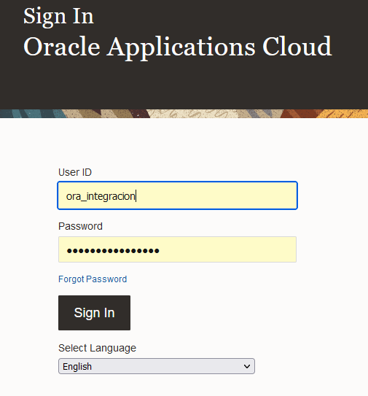 | 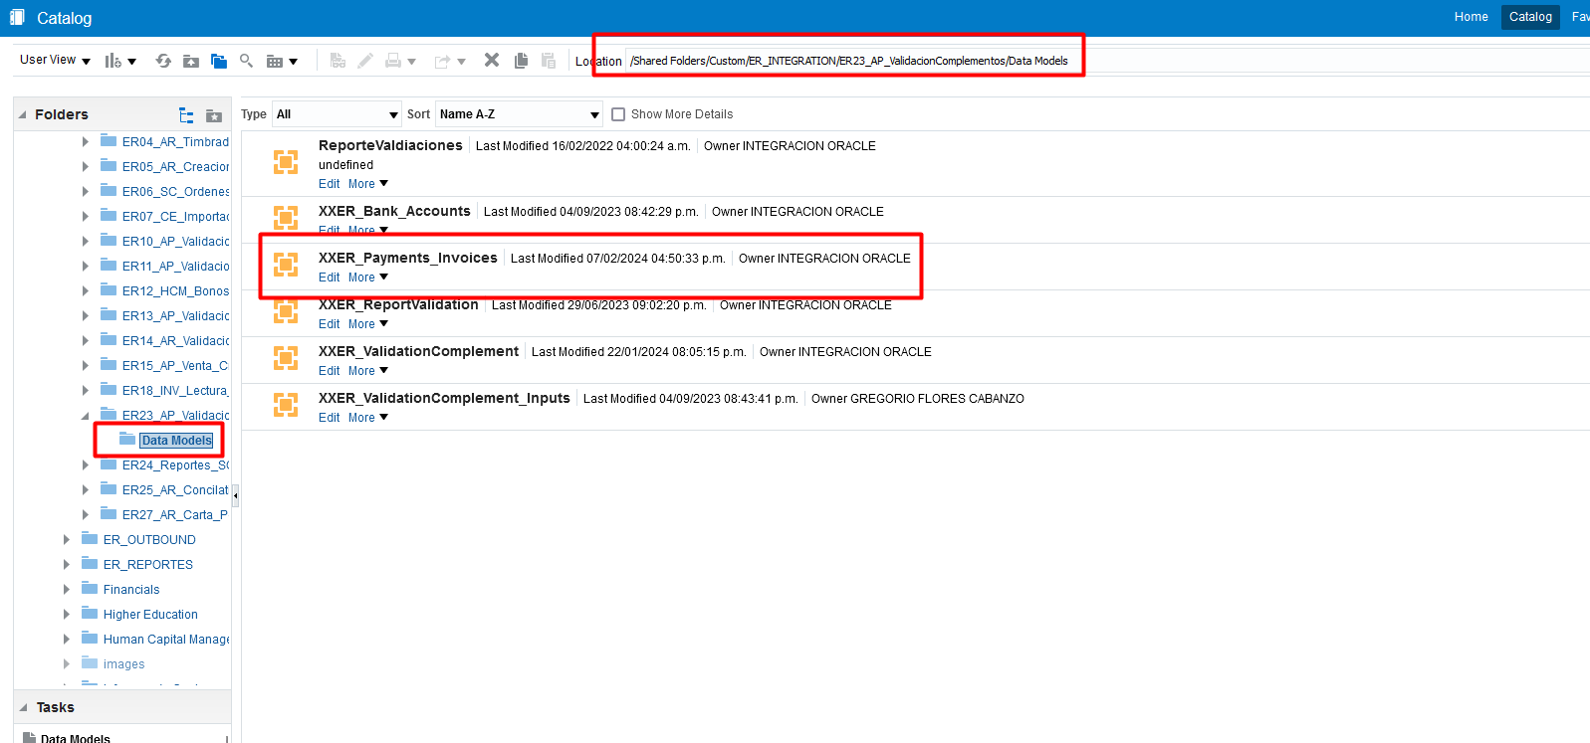
2. Visualizar datos de proveedor en Data Model. En la pantalla de edicion de data model Selecionamos la pestaña Data. Dentro de la casilla P_rfc_proveedor colocamos el RFC del provedor a buscar. Rows es el numero de registros a visualizar. View para mostrar los registros. | 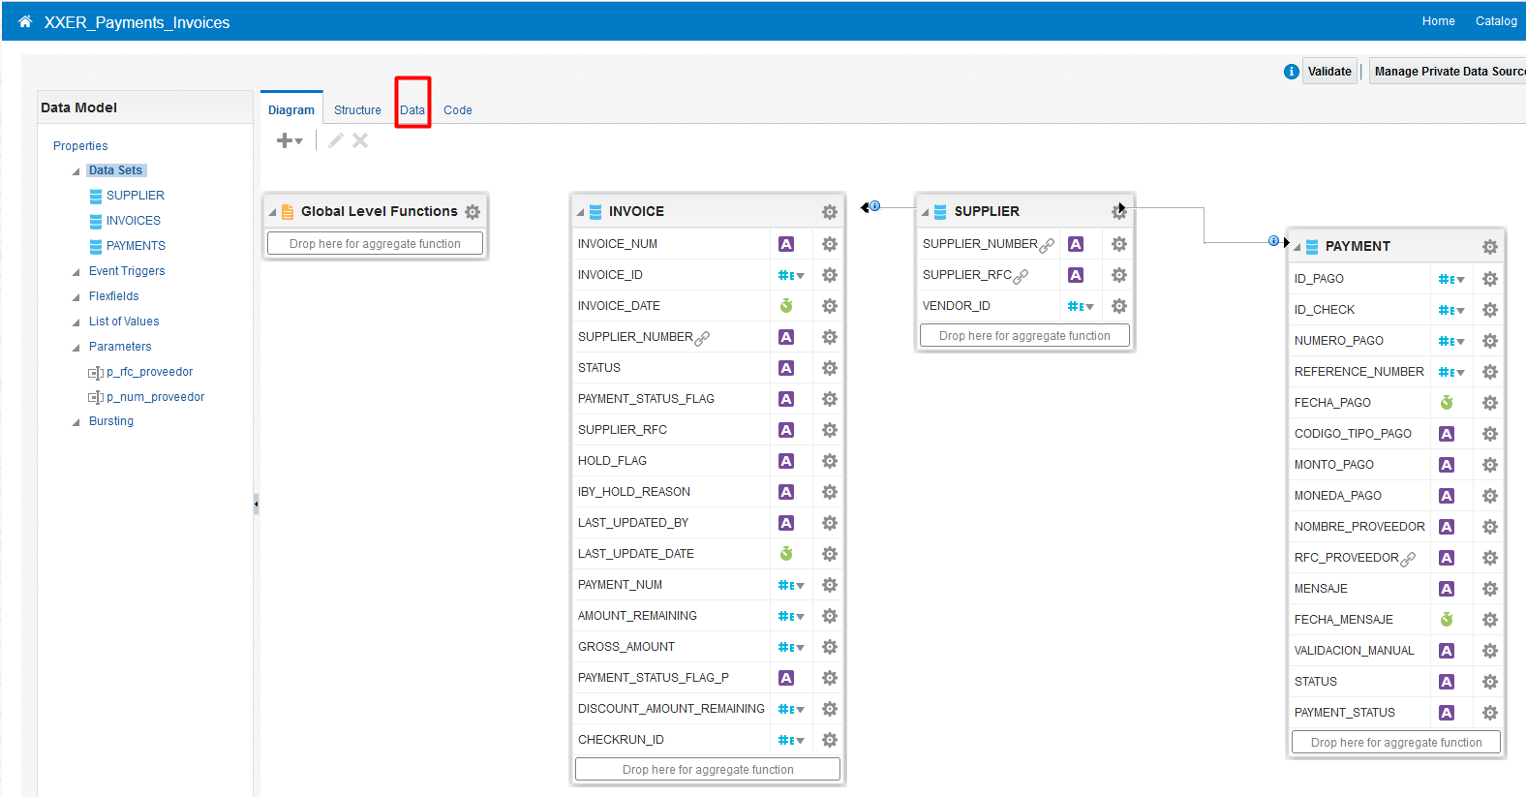
3.- Abrir reporte Exclusion. URL:https://172.16.107.47:8181/ords/f?p=133 “Login In” >Ingresar con el usuario y contraseña” En la siguiente pantalla >Click en nav “Reporte Complementos de Pago” o >Click en cuadro “Reporte Complementos de Pago” En la siguiente pantalla >Click en “Reporte exclusion” o "Reporte REPSE" | 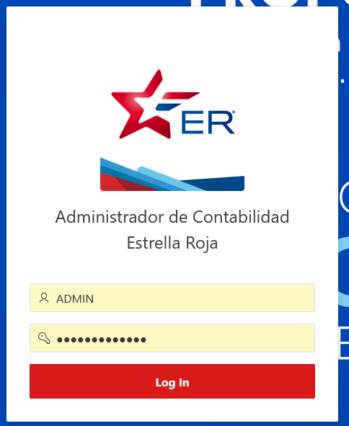 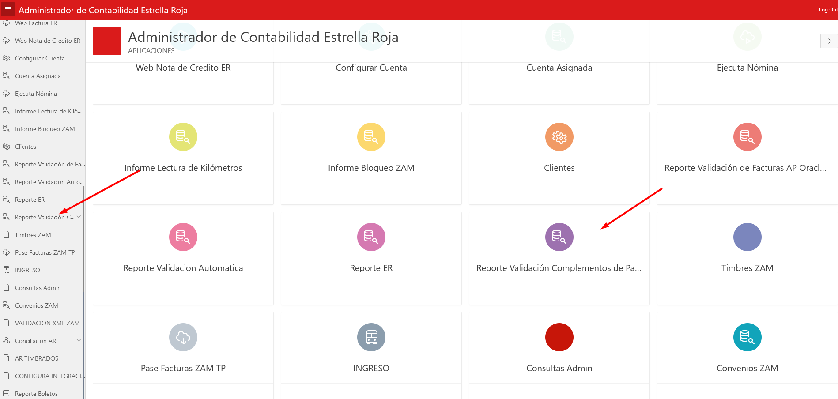 | 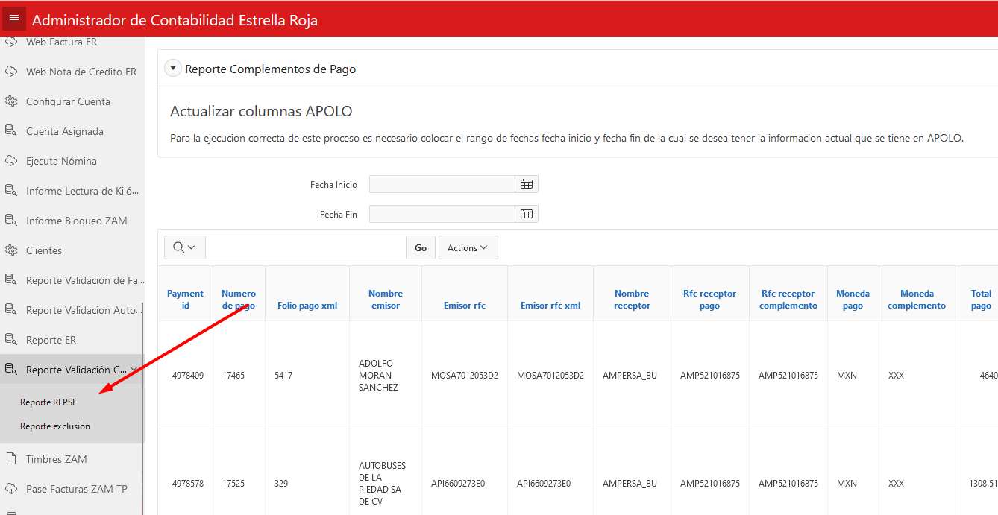
4. Configurar Reporte Exclusion o REPSE . Add Row Crea una linea para agregar un proveedor a la lista para aplicar los cambias dar Save. En caso de borrar dar click en icono a lado de Check box. | 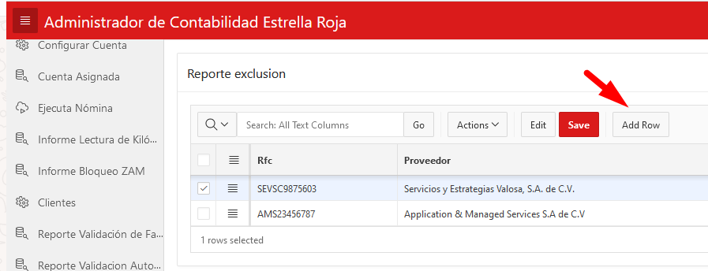 |  | 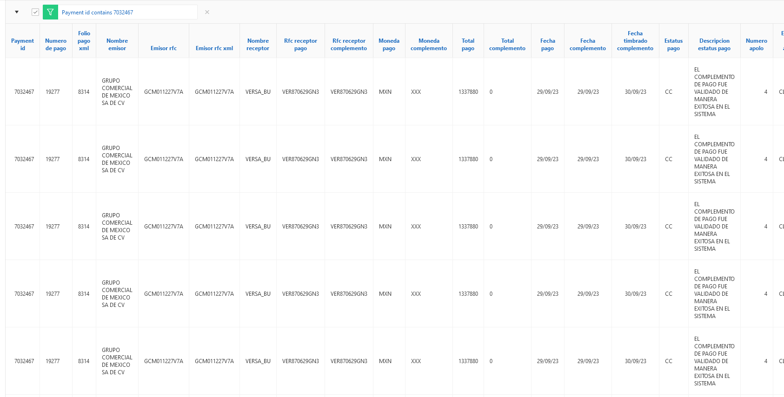
5. Se recibe correo de respuesta de la integracion. Apartir del correo de error o solicitud del pago se Responde sobre el mismo adjuntando los adjuntos a validar. | 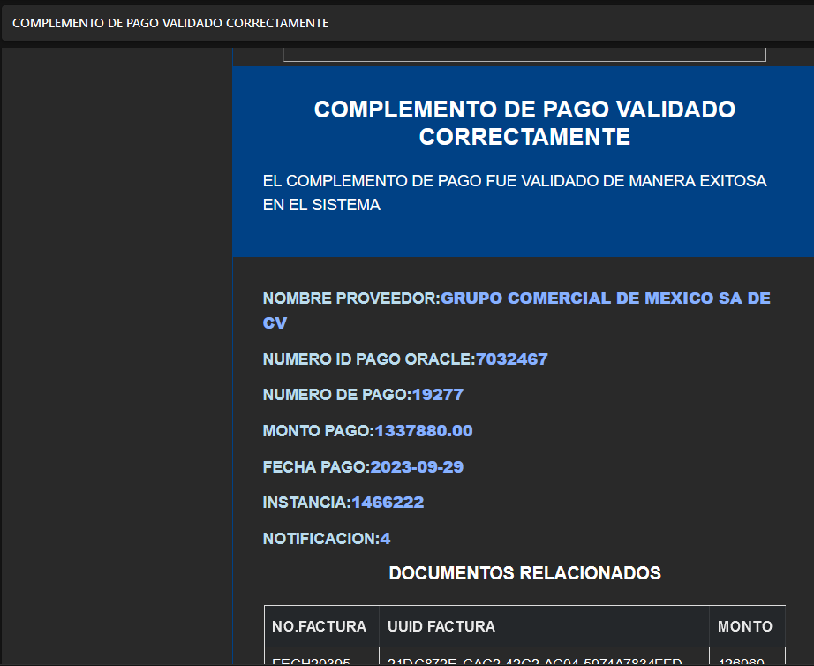
8.ingresar a ERP Se ingresa a la URL: https://egte-test.login.us2.oraclecloud.com Ingresas Datos para Login. En la siguiente parntalla dar click en esquina superiror izquierda. Dentro del listado siguiente dar click en Payables en las opciones mostradas de click en Invoices. Una Ves estando aho en la derecha dar click en la lupa de buscar y ingresar el nuemro de factura a buscar. | 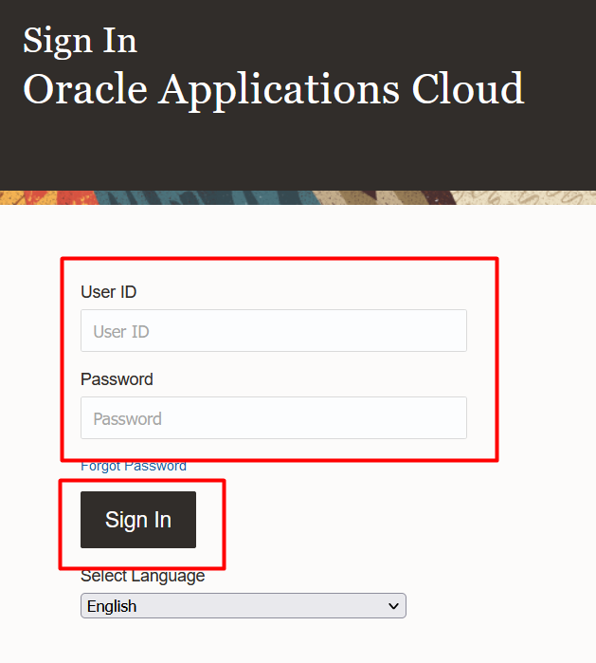 | 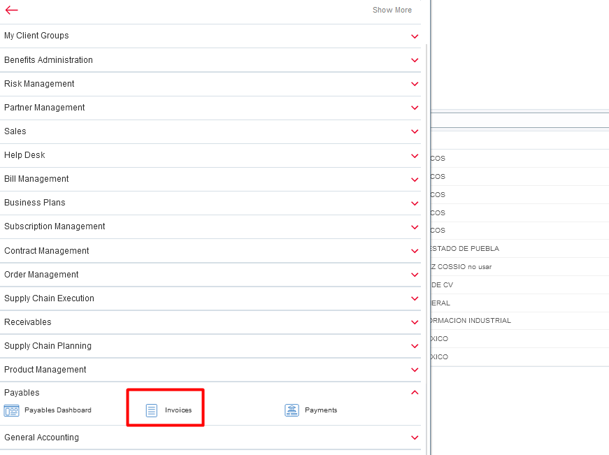
9.Visualizar Plazos de una factura AP nos muestra los resultados de la busqyeda damos Click en el numero de la factura para tener el detalle. En la siguiente pantalla nos vamos a la pestaña de Instalmments. Fianlmente estamos en la pantalla donde se visualizan los plazos. | 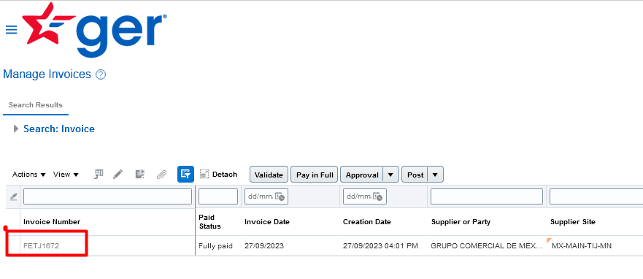 | 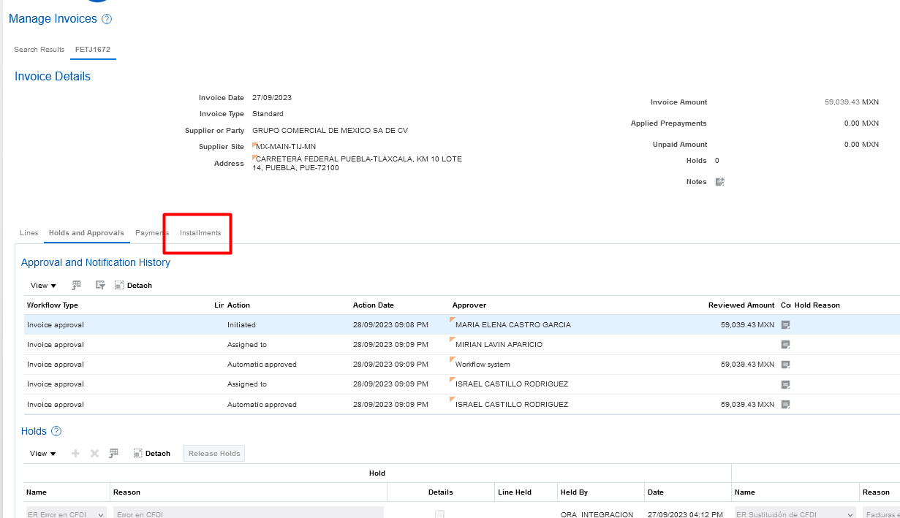 | 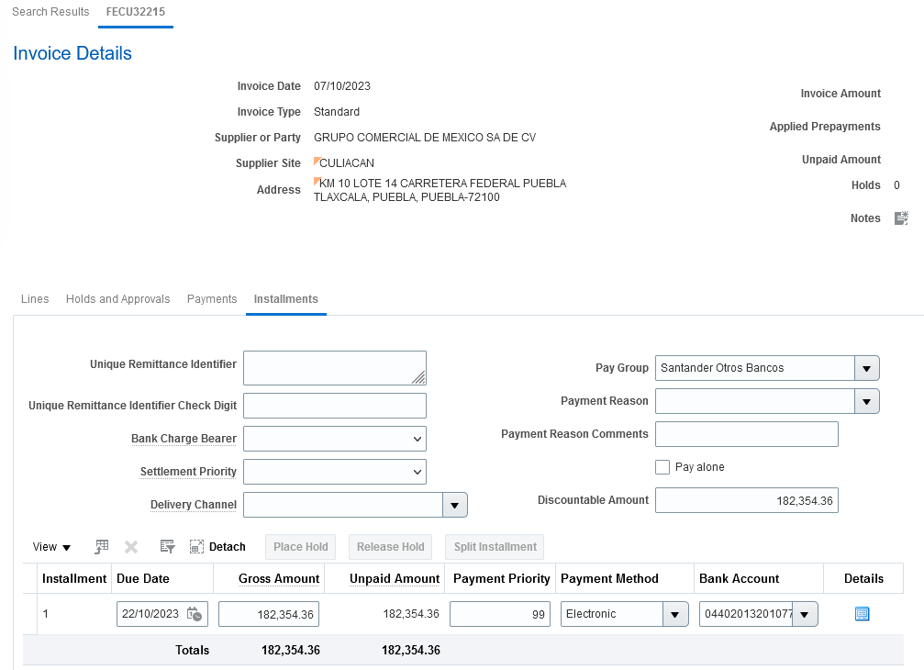

US001-1
Validacion Complemento Correcta sin pagos pendientes por validar.
1. Validacion Complemento Valores Iniciales. • Reporte OTBI sin Pagos con estatus en 0 (error). • Reporte OTBI con facturas no pagadas con Hold "N". • No Existe en Reporte de Exclusion. |  | 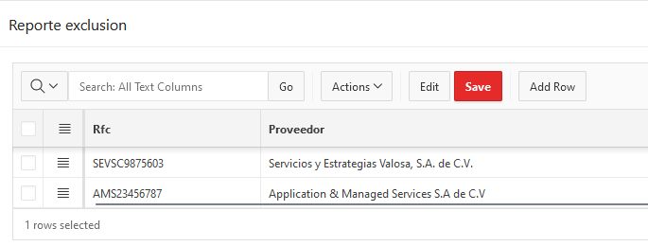
2. Se realiza el envio de respuesta del correo de error o solicitud de adjuntos a validar. | 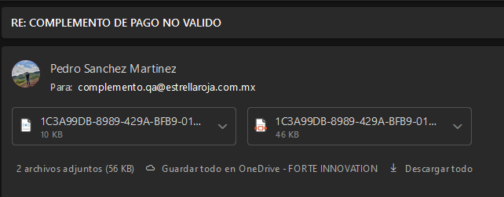
3. Se recibe correo de respuesta de la integracion. • Notificación con estatus de Validado. • Reporte APEX con estatus de Validado. • Reporte OTBI sin Pagos con estatus en 0 (error). • Reporte OTBI con facturas no pagadas con Hold "N". • Facturas sin Plazos Retenidos. |  |  | 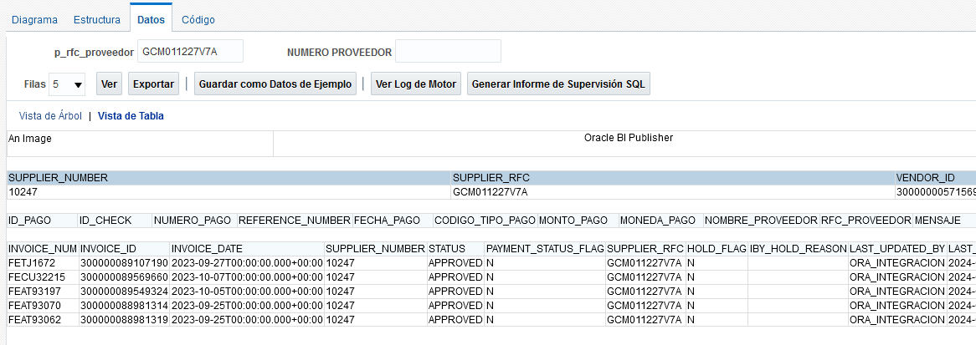

US001-2
Notificacion Estatus suspencion de pagos
1. Notificacion Estatus suspencion de pagos. • Reporte OTBI sin Pagos con estatus en 0 (error). • Reporte OTBI con facturas no pagadas con Hold "N". • No Existe en Reporte de Exclusion. |  | 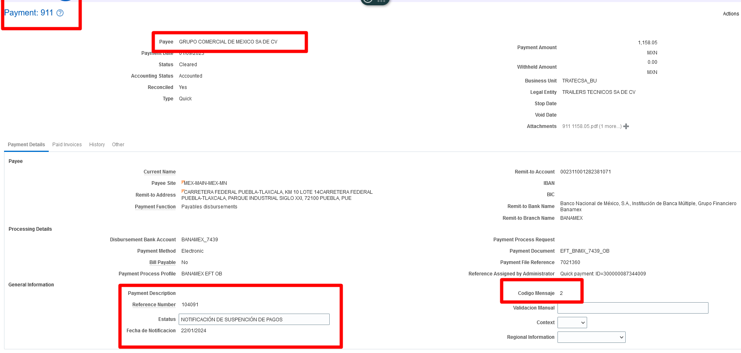
2. Se realiza el envio de request en la peticion del servicio http://ersoaprod02lab-soa-0.snproduccin.vcner.oraclevcn.com:9073/soa-infra/services/DEV/ValidationPaymentsAPBiz/ValidationPaymentsBiz?WSDL peracion:SendPaymentsAP | 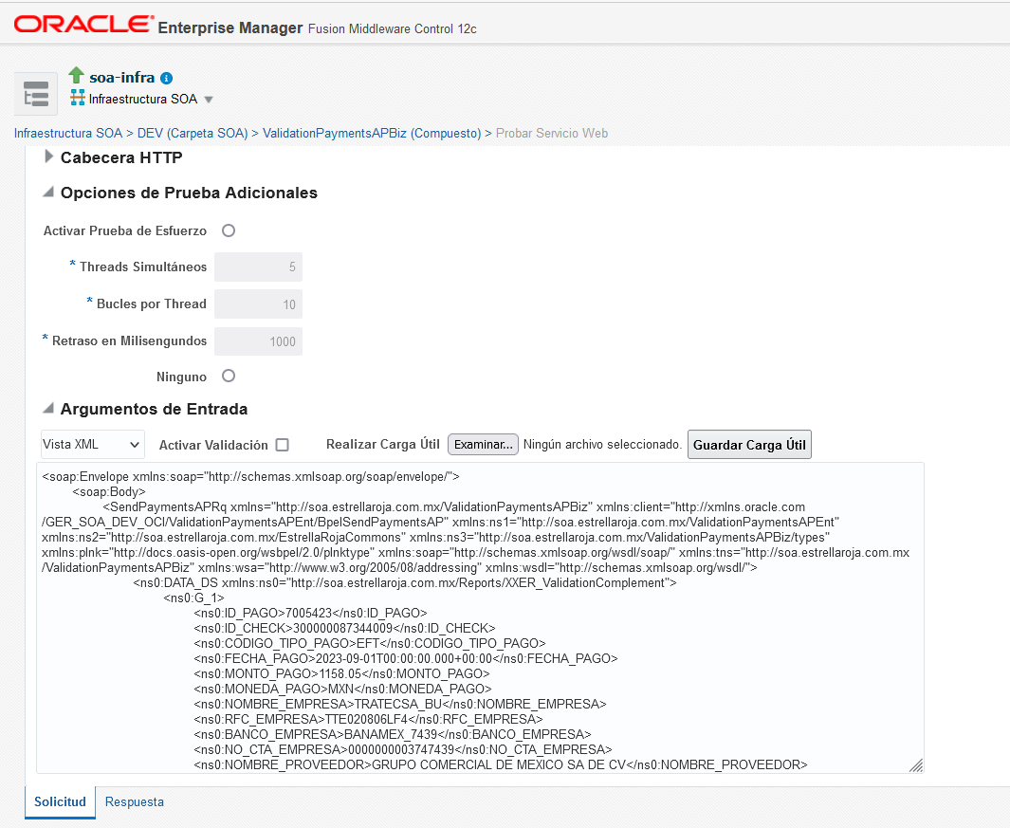
3. Se recibe correo de respuesta de la integracion. • Notificación con estatus de Error. • Reporte APEX con estatus de Error. • Reporte OTBI con Pago con estatus en 0 (error). • Reporte OTBI con facturas no pagadas con Hold "Y". • Facturas con Plazos Retenidos. |  | 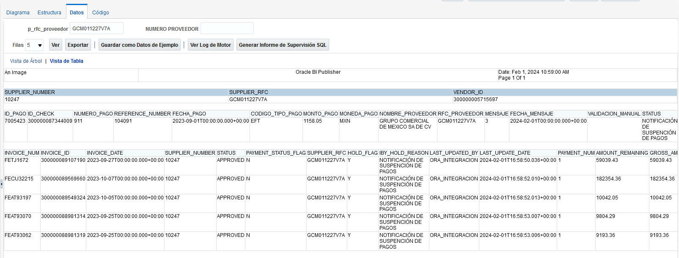 | 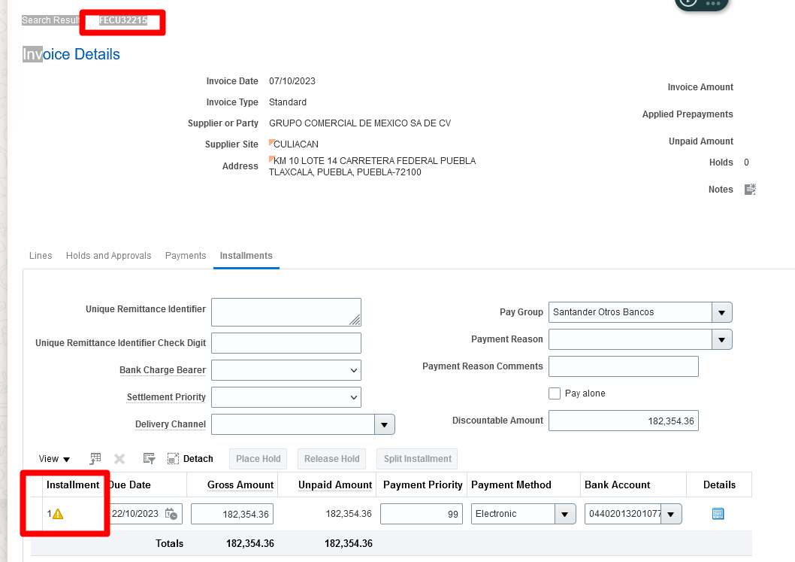

US001-3
Validacion Complemento Correcta con pagos pendientes por validar.
1. Validacion Complemento Valores Iniciales. • Reporte OTBI sin Pagos con estatus en 0 (error). • Reporte OTBI con facturas no pagadas con Hold "N". • No Existe en Reporte de Exclusion. | 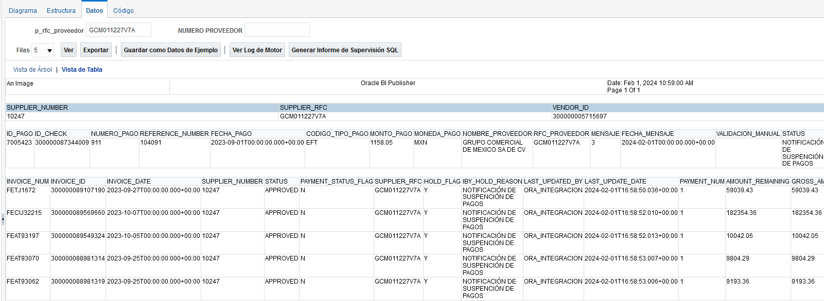
2. Se realiza el envio de respuesta del correo de error o solicitud de adjuntos a validar.
3. Se recibe correo de respuesta de la integracion. • Notificación con estatus de Error. • Reporte APEX con estatus de Error. • Reporte OTBI con Pago con estatus en 0 (error). • Reporte OTBI con facturas no pagadas con Hold "Y". • Facturas Con Plazos Retenidos. | 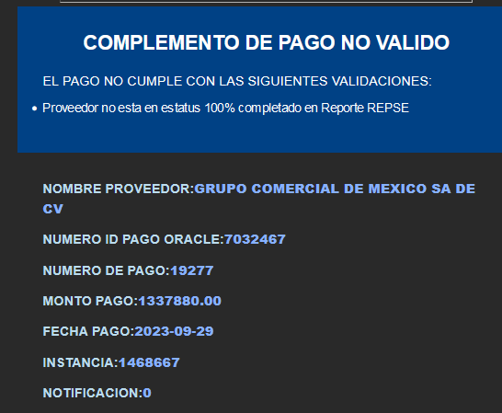 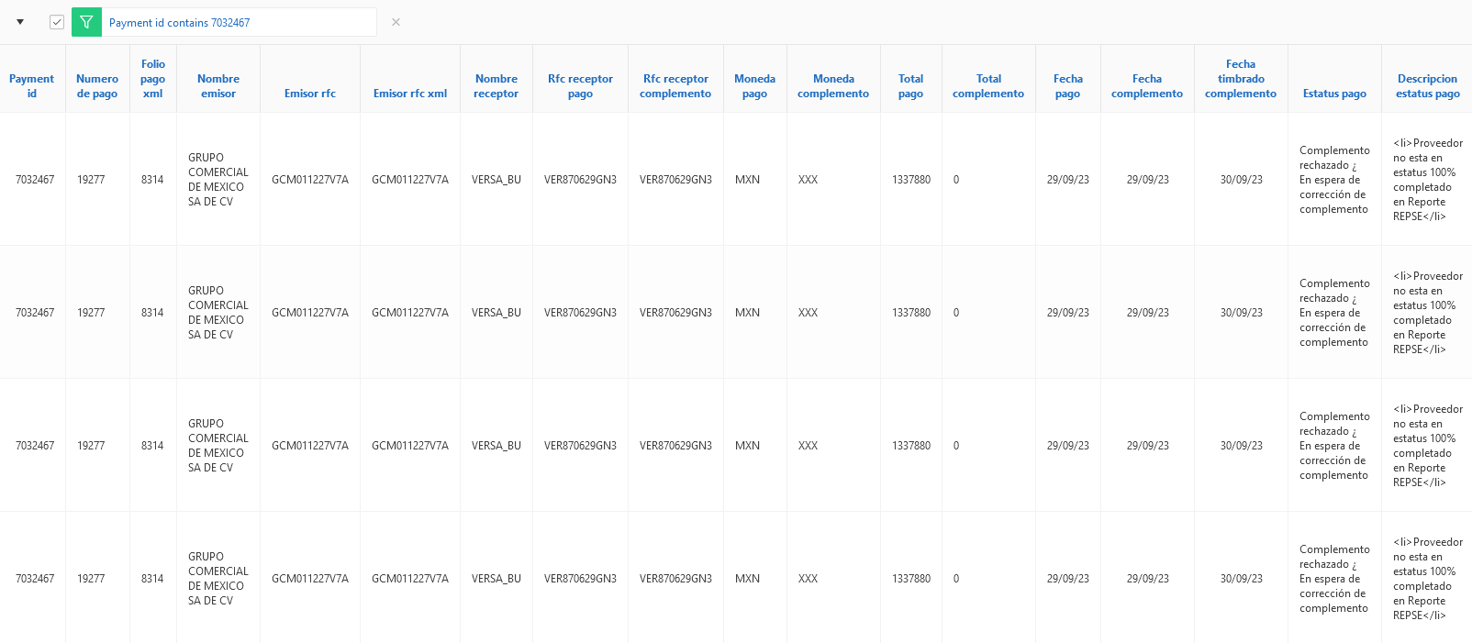 | 

US001-4
Notificacion validacion manual
1. Validacion Complemento Valores Iniciales. • Reporte OTBI sin Pagos con estatus en 0 (error). • Reporte OTBI con facturas no pagadas con Hold "Y". • No Existe en Reporte de Exclusion.
2. Se realiza el envio de request en la peticion del servicio http://ersoaprod02lab-soa-0.snproduccin.vcner.oraclevcn.com:9073/soa-infra/services/DEV/ValidationPaymentsAPBiz/ValidationPaymentsBiz?WSDL peracion:SendPaymentsAP
3. Se recibe correo de respuesta de la integracion. • Notificación con estatus de Error. • Reporte APEX con estatus de Error. • Reporte OTBI con Pago con estatus en 0 (error). • Reporte OTBI con facturas no pagadas con Hold "N". • Facturas sin Plazos Retenidos. | 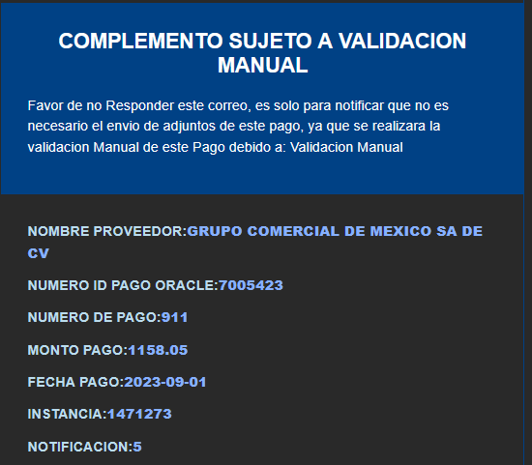

US001-5
Notificacion Estatus suspencion de pagos exclusion
1. Notificacion Estatus suspencion de pagos. • Reporte OTBI sin Pagos con estatus en 0 (error). • Reporte OTBI con facturas no pagadas con Hold "N". • No Existe en Reporte de Exclusion. | 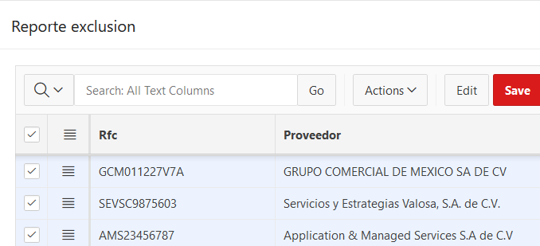
2. Se realiza el envio de request en la peticion del servicio http://ersoaprod02lab-soa-0.snproduccin.vcner.oraclevcn.com:9073/soa-infra/services/DEV/ValidationPaymentsAPBiz/ValidationPaymentsBiz?WSDL peracion:SendPaymentsAP
3. Se recibe correo de respuesta de la integracion. • Notificación con estatus de Error. • Reporte APEX con estatus de Error. • Reporte OTBI con Pago con estatus en 0 (error). • Reporte OTBI con facturas no pagadas con Hold "Y". • Facturas con Plazos Retenidos. |  | 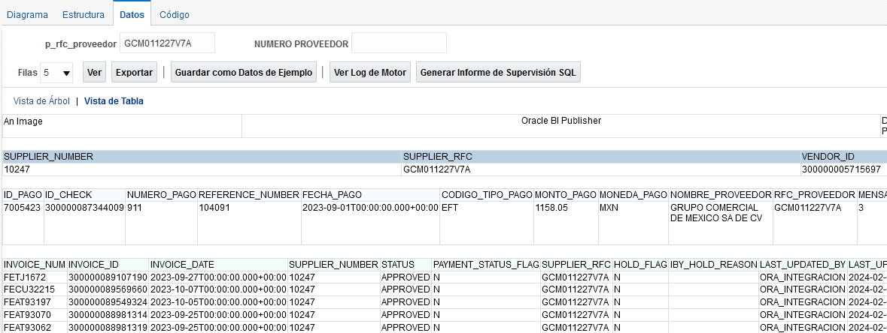

US001-6
Ejecucion proceso manual REPSE Retiene
1. Ejecucion de proceso manual desde pantalla APEX. | 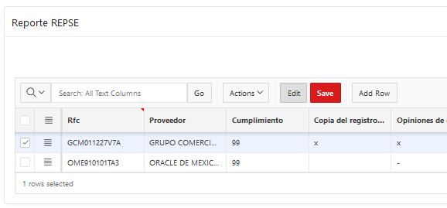 | 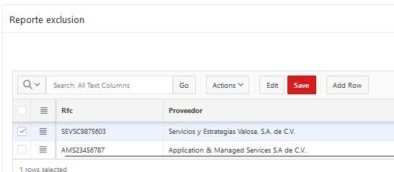
2. Se realiza ejecucion manual desde boton APEX.
3. Se obtine retencion repse de proveedores menores al 100.

US001-7
Ejecucion proceso manual REPSE Retiene pero Libera Retenciones por Exclusion.
1. Ejecucion de proceso manual desde pantalla APEX. | 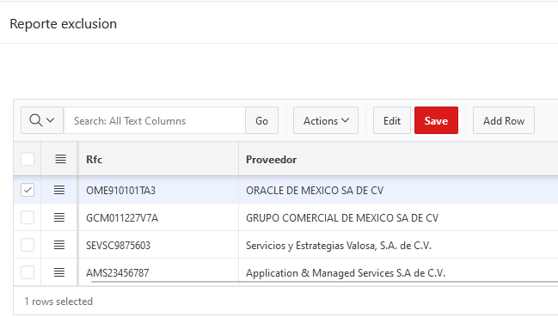
2. Se realiza ejecucion manual desde boton APEX.
3. Se obtine retencion liberada debido a la exclusion.

US001-8
Ejecucion proceso REPSE Retencion por pago pendiente.
1. Ejecucion de proceso manual desde pantalla APEX. | 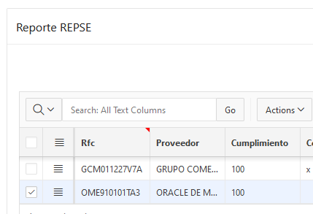
2. Se realiza ejecucion manual desde boton APEX.
3. Se obtine retencion liberada debido a la exclusion.

